1
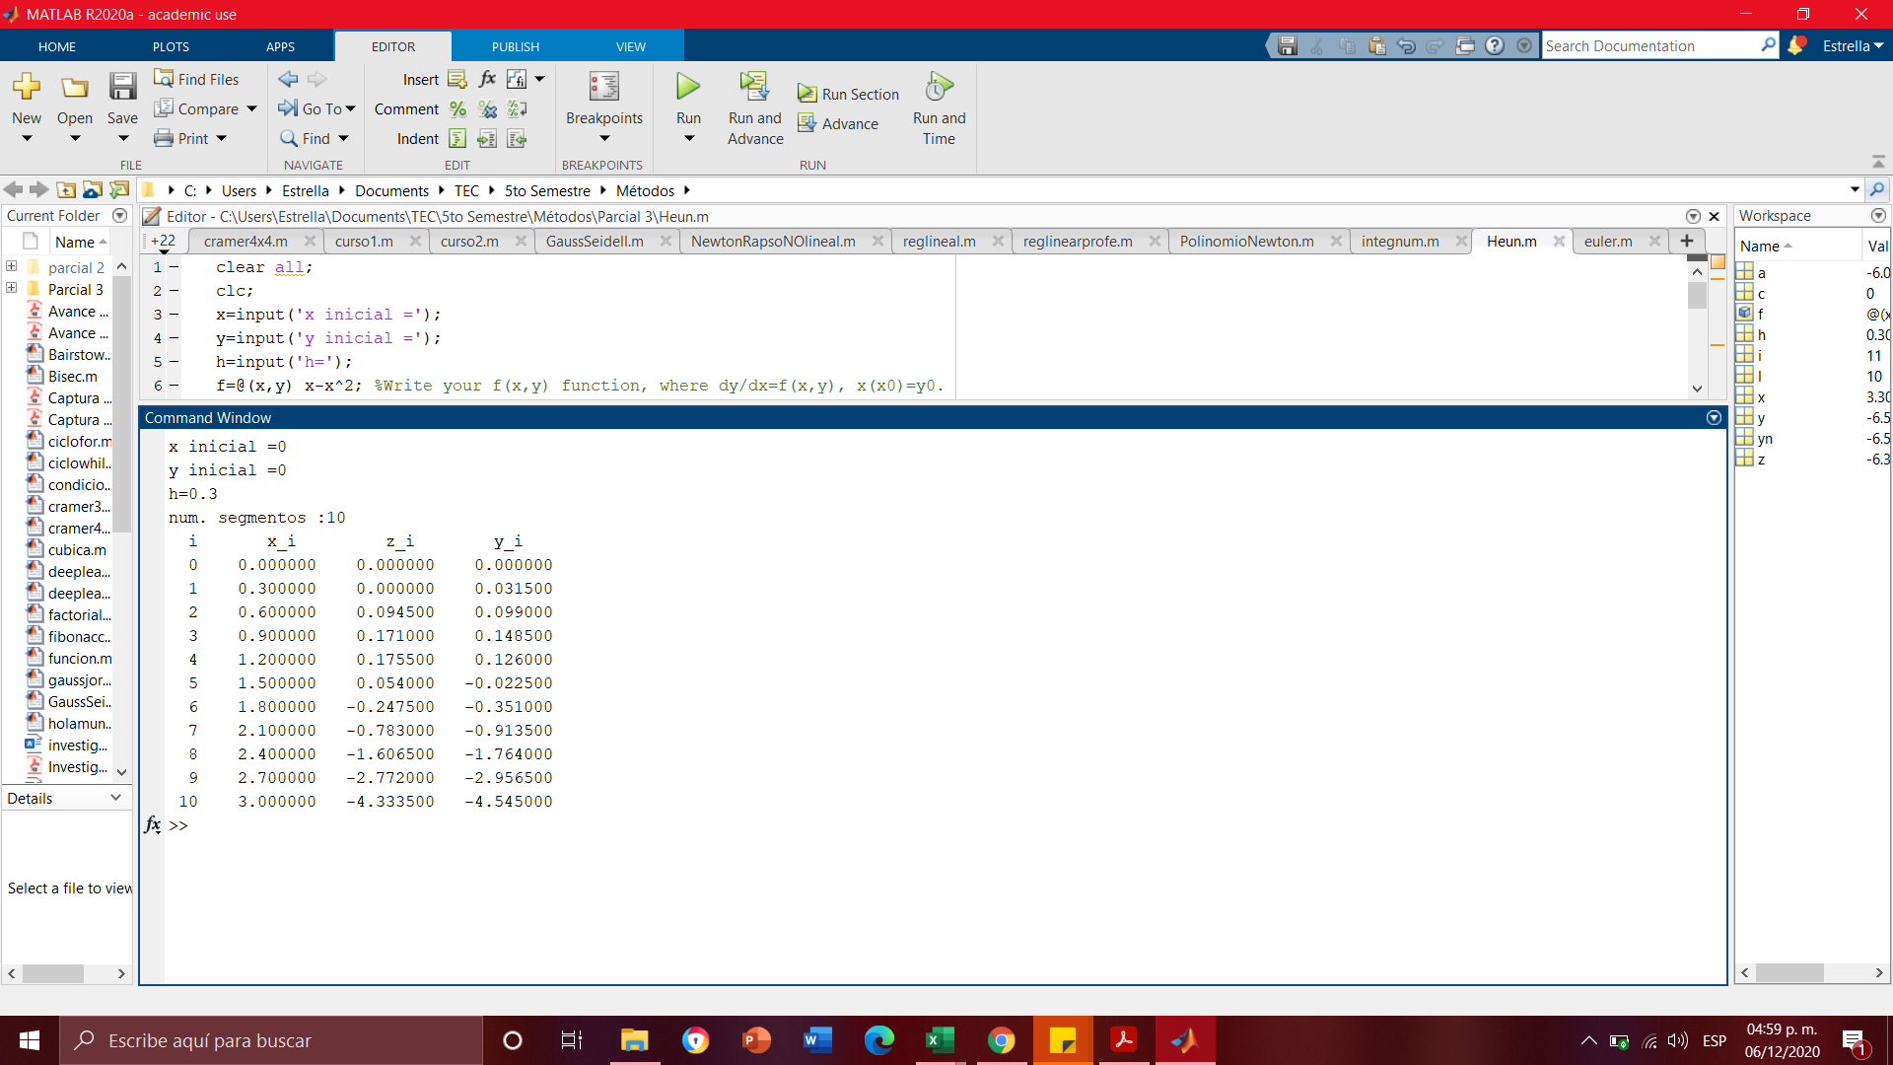
x0 |  | 0
x1 |  | 3
num_segmentos |  | 10 |  |  |  |  |  |  | Solucion Analitica

h |  | 0.3
 | Heun
xn | yn | y'=x(1-x) | delta y | xn+h | yn+delta | y' n+1 | prom | corr | y=x^2/2 - x^3/3

0 | 0 | 0 | 0 | 0.3 | 0 | 0.21 | 0.105 | 0.0315 | 0
0.3 | 0.0315 | 0.21 | 0.063 | 0.6 | 0.0945 | 0.24 | 0.225 | 0.0675 | 0.036
0.6 | 0.099 | 0.24 | 0.072 | 0.9 | 0.171 | 0.09 | 0.165 | 0.0495 | 0.108
0.9 | 0.1485 | 0.09 | 0.027 | 1.2 | 0.1755 | -0.24 | -0.075 | -0.0225 | 0.162
1.2 | 0.126 | -0.24 | -0.072 | 1.5 | 0.054 | -0.75 | -0.495 | -0.1485 | 0.144
1.5 | -0.0225 | -0.75 | -0.225 | 1.8 | -0.2475 | -1.44 | -1.095 | -0.3285 | 0
1.8 | -0.351 | -1.44 | -0.432 | 2.1 | -0.783 | -2.31 | -1.875 | -0.5625 | -0.324
2.1 | -0.9135 | -2.31 | -0.693 | 2.4 | -1.6065 | -3.36 | -2.835 | -0.8505 | -0.882
2.4 | -1.764 | -3.36 | -1.008 | 2.7 | -2.772 | -4.59 | -3.975 | -1.1925 | -1.728
2.7 | -2.9565 | -4.59 | -1.377 | 3 | -4.3335 | -6 | -5.295 | -1.5885 | -2.916
3 | -4.545 | -6 | -1.8 | 3.3 | -6.345 | -7.59 | -6.795 | -2.0385 | -4.5
 |  |  |  |  |  |  |  |  |  | Comprobación Matlab

